Sheet1
CSS로 처리 | 이미지로 처리
 | 메뉴 바

 | 메일 알람 온 | 메일 알람 오프

 | 검색 아이콘




 | 달력 아이콘





 | 화살표 아이콘

 | 동그라미(흰색)

 | do job 아이콘

 | 종 아이콘

 | 친구추가 아이콘 | 시계 아이콘 |  | 체크 아이콘 | 채팅 아이콘 | 연결 아이콘

 | 완료 날짜 아이콘 | 완료 시간 아이콘


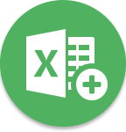


 | 여행 아이콘 |  | 엑셀 아이콘 |  | 추가 아이콘

 | 화살표

 | 엑스 아이콘

 | 체크 박스


 | 메뉴 박스

 | 삼각형

